상품제안서
호작도 까치호랑이 금장책갈피 북마크 책꽂이 | 상품코드: F31636

 |  |  |  |  |  |  | 02-412-0044 | www.easy1.co.kr
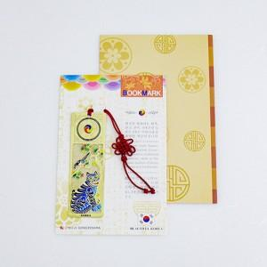

【상세/제작정보】 | <p>레이저인쇄 100개미만 30,000원 vat별도 / 100개이상 300원 vat별도</p><p>택배 4,500원vat별도 (100개)​&nbsp;</p>

【인쇄/포장옵션】 | 레이저 / 포장불가능

【공급단가】 | 수량 | 100~ | 300~ | 500~ | 1,000~ | 3,000~
*VAT별도 | 단가 | 1,950원 | 1,880원 | 1,820원 | 1,750원 | 1,690원

【상품 URL】 | http://www.easy1.co.kr/src/goods_detail.php?gdno=31636

